MK SP 4
 |  | HISTORIAS DE USUARIO Y CRITERIOS DE ACEPTACIÓN

Nro HU | Enunciado de la Historia
 | Rol | Funcionalidad | Razón | Mockup
4-001 | Yo como empleado | Requiero adjuntar soporte | Para guardar registro de la novedad de calamidad | 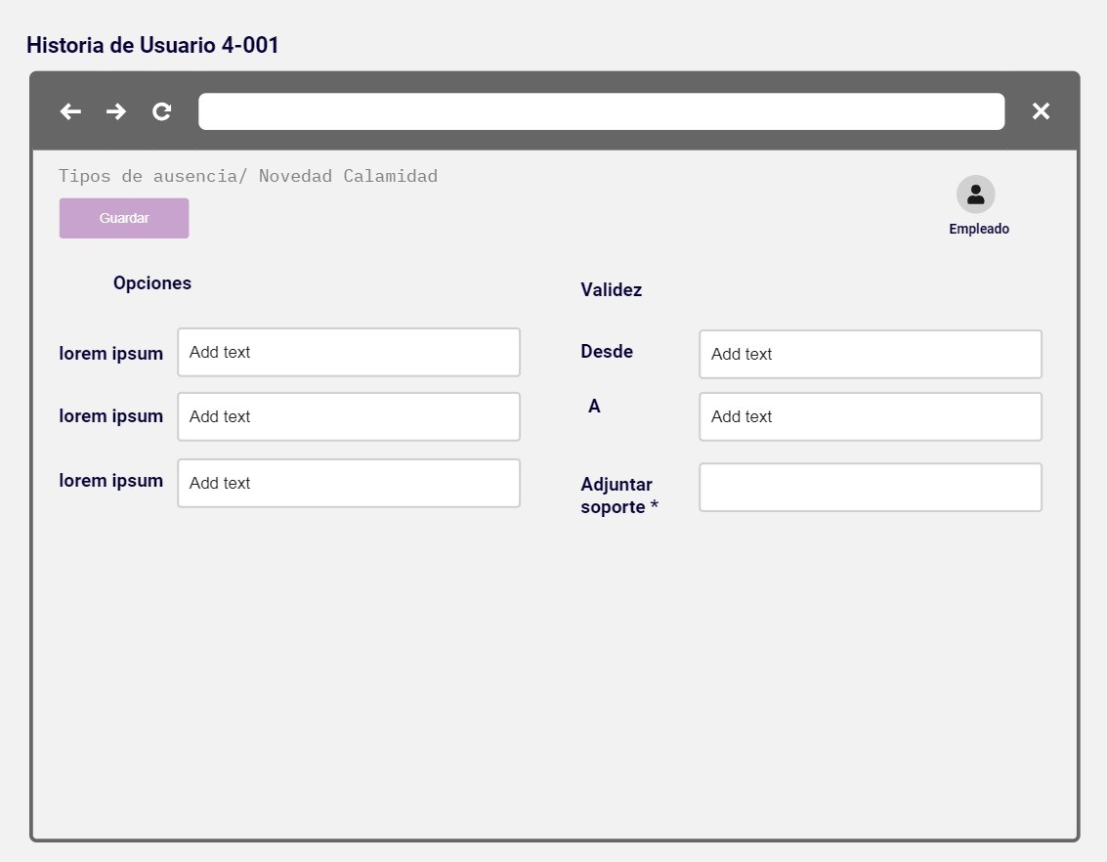

4-002 | Yo como empleado | Requiero adjuntar soporte | Para guardar registro de la novedad de incapacidad | 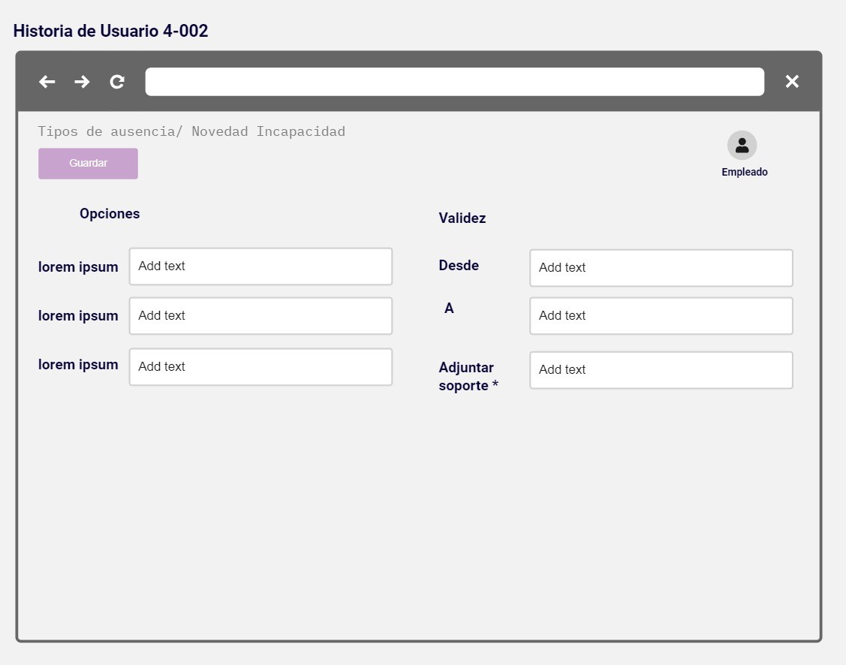

4-003 | Yo como empleado | Requiero adjuntar soporte | Para guardar registro de las novedades de vacaciones | 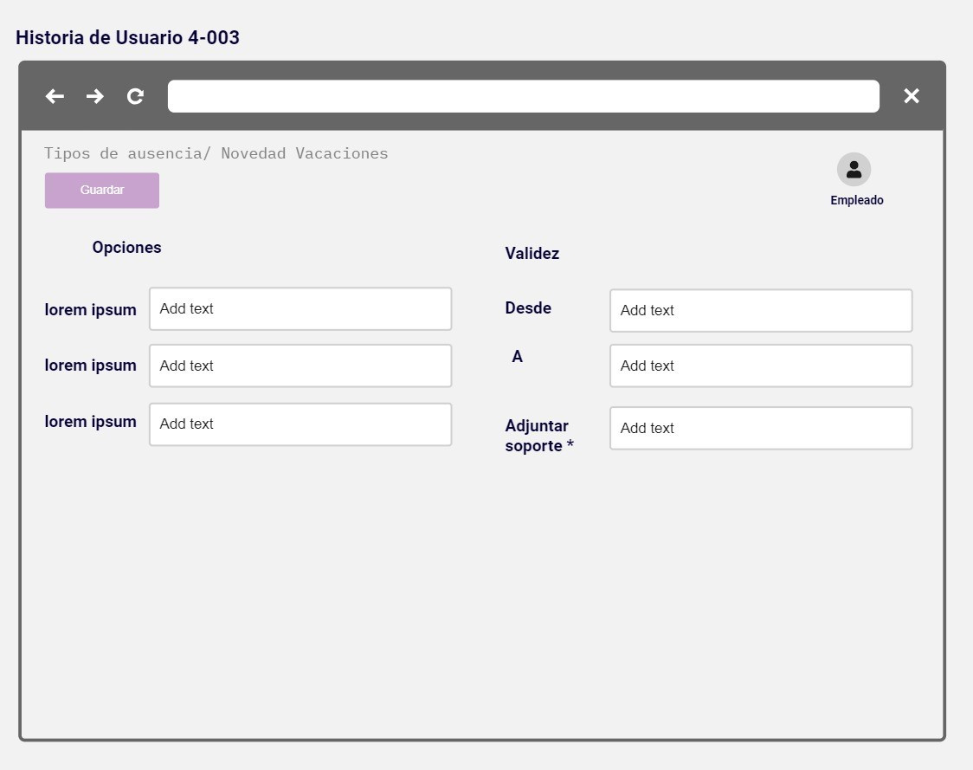

4-004 | Yo como empleado | Requiero el histórico de vacaciones | Para la generación de la solicitud de vacaciones

4-005 | Yo como empleado | Requiero mensaje de validación de días disponibles | Para la novedad de solicitud de vacaciones | 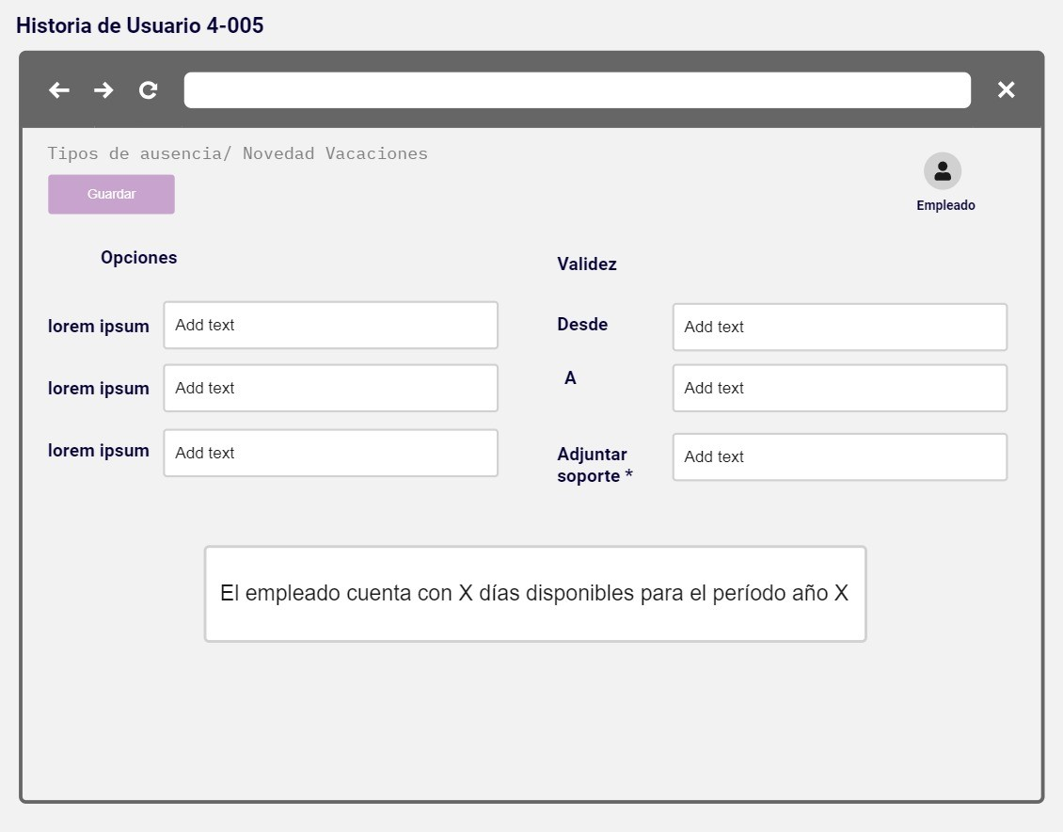

 |  |  |  | 